关系图
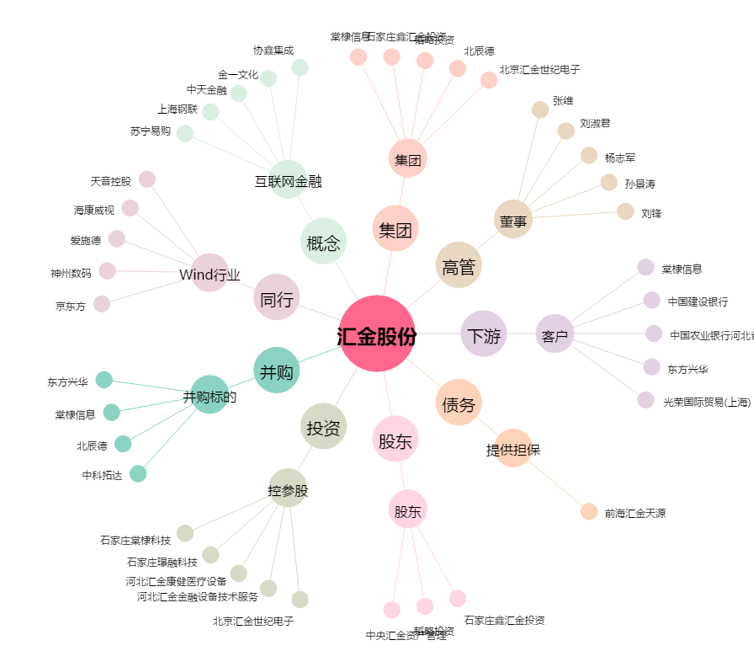
汇金股份[300368.SZ] - 关系概览图

